Základní přehled
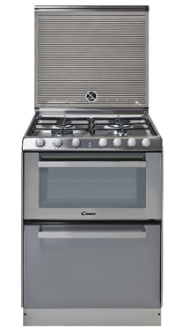
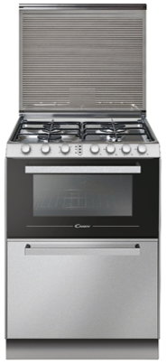
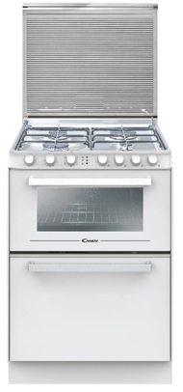

 |  | TRIO 9501/1X/NG / Candy / Trojkombinace plyn | TRIO4GXNT/1 / Candy / Trojkombinace plyn | TRIO4GWNT/1 / Candy / Trojkombinace plyn
Prodejní argument - pořadí | Prodejní argument - název | 33001472 | 33002130 | 33002131

ARGUMENT 1 | Pečící programy | Nabídka pečících programů | Nabídka pečících programů | Nabídka pečících programů
ARGUMENT 2 | Mycí programy | Mycí program pro každou příležitost | Mycí program pro každou příležitost | Mycí program pro každou příležitost
ARGUMENT 3 | Ovládání | Nastavení požadované funkce a programu | Nastavení požadované funkce a programu | Nastavení požadované funkce a programu
ARGUMENT 4 | Pojistka | Kvalitní a bezpečné vaření | Kvalitní a bezpečné vaření | Kvalitní a bezpečné vaření
ARGUMENT 5 | Hořáky | Intuitivní ovládání | Intuitivní ovládání | Intuitivní ovládání
ARGUMENT 6 | Rukojeť | Elegantní a moderní vzhled | Elegantní a moderní vzhled | Elegantní a moderní vzhled
ARGUMENT 7 | Příslušenství | Příslušenství dodávané jako součást výrobku | Příslušenství dodávané jako součást výrobku | Příslušenství dodávané jako součást výrobku

 | Zvláštní příslušenství | Care + Protect: Kód 35602111, model CSL3701/1, Odmašťovač pro trouby, rošty a grily (500ml) | Care + Protect: Kód 35602111, model CSL3701/1, Odmašťovač pro trouby, rošty a grily (500ml) | Care + Protect: Kód 35602111, model CSL3701/1, Odmašťovač pro trouby, rošty a grily (500ml)

Videa
CELÁ ŘADA | Název videa CZ / případně odkaz na YT | https://youtu.be/f9KOIOf4wEg | https://youtu.be/f9KOIOf4wEg | https://youtu.be/f9KOIOf4wEg

 |  | https://youtu.be/eJk6lZszXvk | https://youtu.be/eJk6lZszXvk | https://youtu.be/eJk6lZszXvk

Microsites / landing pages
CELÁ ŘADA | Odkaz CZ | https://www.candycr.cz/cs_CZ/domaci-spotrebice/vareni/trio-trouba-mycka-varna-deska | https://www.candycr.cz/cs_CZ/domaci-spotrebice/vareni/trio-trouba-mycka-varna-deska | https://www.candycr.cz/cs_CZ/domaci-spotrebice/vareni/trio-trouba-mycka-varna-deska
 | Odkaz SK
Konkrétní model | Odkaz CZ | https://www.candycr.cz/cs_CZ/domaci-spotrebice/vareni/trio-trouba-mycka-varna-deska/-/catalog/33001472/trio9501-1x-ng
 | Odkaz SK | https://www.candy.sk/sk_SK/domace-spotrebice/varenie/trio-rura-umyvacka-varna-doska/-/catalog/33001472/trio9501-1x-ng

